ТЗ
https://www.gpsies.com/mapOnly.do?fileId=kufwveguznpuhqmq&isFullScreenLeave=true


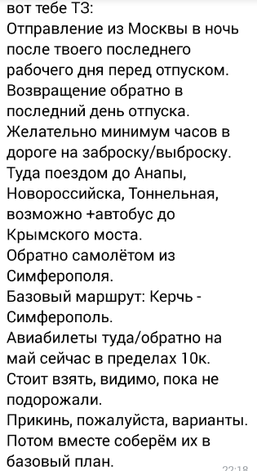

самолетом туда плохо
Нет прямых рейсов МСК-Керчь | https://avia.tutu.ru/flights/?from=411&to=491&search=1&passengers=100&changes=all&baggage[0]=included&changeability[0]=included&refundability[0]=included&threeDays=false&avia_search_id=e8a5b8a5-0a39-41ad-80f9-72e349f1edbe&route[0]=491-30042019-8084&class=Y
МСК-Краснодар самолет | 5027 |  | https://ibe.s7.ru/air?execution=e1s1&ibe_conversation=aafac8e6-95bc-439f-a3e6-4ddb0b68e145&id=deeplink&RDMPTN=false&journeySpan=RT&AA1=MOW&AA2=SIP&FLX=false&DA2=MOW&DA1=SIP&useProxyMode=true&SC1=ANY&fromLocal=%D0%A1%D0%B8%D0%BC%D1%84%D0%B5%D1%80%D0%BE%D0%BF%D0%BE%D0%BB%D1%8C%2C+%D0%A0%D0%BE%D1%81%D1%81%D0%B8%D1%8F&CUR=RUB&AP1=CITY_MOW_RU&AP2=CITY_SIP_UA&DP1=CITY_SIP_UA&DP2=CITY_MOW_RU&TA=1&toLocal=%D0%9C%D0%BE%D1%81%D0%BA%D0%B2%D0%B0%2C+%28%D0%B2%D1%81%D0%B5+%D0%B0%D1%8D%D1%80%D0%BE%D0%BF%D0%BE%D1%80%D1%82%D1%8B%29%2C+%D0%A0%D0%BE%D1%81%D1%81%D0%B8%D1%8F&TC=0&ssdkl=5b258e362467458d947bbae208936adb&DD1=2019-05-15&searchTypeRed=aviaTicket&DD2=2019-05-16&TI=0&LAN=ru&FSC1=1&FLC=2&FSC2=1&ibe_medium=s7PortalAviaBot
+автобус Краснодар-Керчь |  | от 6.5 до 9ч в пути | https://bus.tutu.ru/%D1%80%D0%B0%D1%81%D0%BF%D0%B8%D1%81%D0%B0%D0%BD%D0%B8%D0%B5_%D0%B0%D0%B2%D1%82%D0%BE%D0%B1%D1%83%D1%81%D0%BE%D0%B2/%D0%9A%D1%80%D0%B0%D1%81%D0%BD%D0%BE%D0%B4%D0%B0%D1%80/%D0%9A%D0%B5%D1%80%D1%87%D1%8C/?amount=1&date=30.04.2019&from=1447972&to=1391587

